R자가진단표
R 프로그램 자가진단표

구분 | 자가진단항목 | 체크(0)
초급1 | R 프로그램을 스스로 설치 및 실행할 수 있다.
초급2 | 새로운 팩키지를 설치하고 팩키지 내 함수를 이용하는 함수를 안다. |  |  | 초급 | 중급 | 고급
초급3 | data.frame 자료를 새로 만들 수 있다. |  | 가이드라인 | 13개 | 10개 | 5개
초급4 | csv 또는 excel 파일을 R프로그램으로 불러 올 수 있다. |  | 나의 점수 | 0 | 0 | 0
초급5 | 불러온 자료의 수를 확인하는 함수를 사용할 수 있다.
초급6 | 자료의 앞부분을 확인하는 함수를 사용할 수 있다. |  | < 초급, 중급, 고급 과정 수강 안내>
초급7 | 수치형(연속형) 자료와 문자형(범주형) 자료의 차이를 안다.
초급8 | 문자형(범주형) 자료를 요약정리 하는 함수와 시각화 하는 함수를 사용할 수 있다. |  | 초급에서 13개 미만 체크시 초급과정 수강 추천
초급9 | 수치형(연속형) 자료를 요약정리 하는 함수와 시각화 하는 함수를 사용할 수 있다.
초급10 | ‘같다’와 ‘같지 않다’ 논리연산자를 안다. |  | 초급에서 13개 이상 체크시 초급에서 부족한 부분 추가 학습 또는 중급과정 수강 가능
초급11 | 논리연산자를 이용하여 자료를 필터링할 수 있다.
초급12 | 관심 있는 변수를 선택, 자료를 정렬할 수 있다. |  | 중급에서 10개 미만 체크시 초급에서 부족한 부분 추가 학습 또는 중급과정 수강 추천
초급13 | 데이터 전처리를 할 수 있다.
초급14 | 결측치 처리를 할 수 있다. |  | 중급에서 10개 이상 체크시 중급에서 부족한 부분 추가 학습 또는 고급과정 수강 가능
초급15 | 새로운 파생변수를 data.frame에 추가할 수 있다.
초급16 | 집단별 요약값을 구할 수 있다. |  | 고급에서 5개 미만 체크시 중급에서 부족한 부분 추가 학습 또는 고급과정 수강 가능
초급17 | 대푯값을 구하고 해석 할 수 있다.
초급18 | 산포에 관한 통계값을 R로 구할 수 있다. |  | 중급에서 10개이상, 고급에서 5개 이상 시 필요한 부분을 자유롭게 수강
초급19 | 내가 작업한 자료를 csv로 저장할 수 있다.
초급20 | <-, ->, =를 이용하여 새로운 객체를 생성할 수 있다.
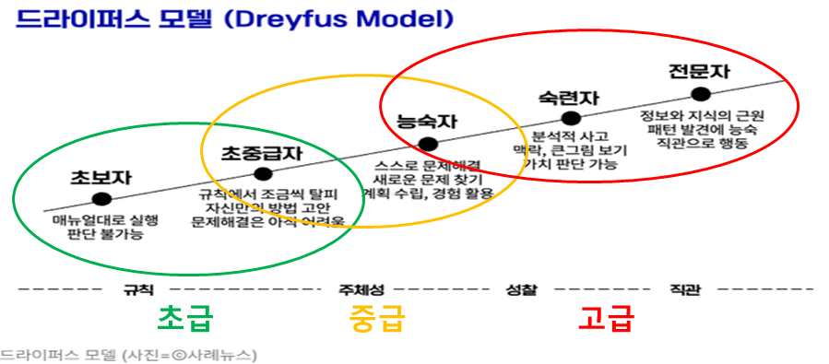
중급1 | 집단의 요약값을 해석할 수 있다.
중급2 | 집단 간 분포의 차이를 위한 상자그림을 그릴 수 있다.
중급3 | 일표본 t검정을 분석할 수 있다.
중급4 | 정규성 검정을 분석할 수 있다.
중급5 | 이표본 t검정을 분석할 수 있다.
중급6 | 두 집단 분산의 동질성을 분석하고 해석할 수 있다.
중급7 | 세 집단 이상의 분산의 동질성을 분석하고 해석할 수 있다.
중급8 | 일원배치 분산분석을 수행하고 해석할 수 있다.
중급9 | 상관계수를 분석하고 해석할 수 있다.
중급10 | 다중공선성을 분석하고 해석할 수 있다.
중급11 | 회귀분석의 독립성, 정규성, 등분산성을 분석 할 수 있다.
중급12 | ggplot2 패키지의 aesthetic mapping을 사용할 수 있다.
중급13 | R의 ggplot2로 산점도, 상자그림 등을 그릴 수 있다.
중급14 | 변수별로 구분된 하나의 그림을 R의 ggplot2로 그릴 수 있다.
중급15 | ggplot2의 색을 내가 원하는 색으로 바꿀 수 있다.
고급1 | 군집분석의 유사성이 무엇인지 해석할 수 있다.
고급2 | 군집분석의 최적 군집 수를 찾을 수 있다.
고급3 | k평균 군집분석, dbscan, 가우시안혼잡모형 군집분석을 할 수 있다.
고급4 | 차원축소를 위한 주성분 분석을 할 수 있다.
고급5 | 주성분분석과 요인분석의 수해하고 차이를 해석할 수 있다.
고급6 | 훈련자료와 검증자료가 무엇인지 해석할 수 있다.
고급7 | k근접이웃법을 통해 자료를 분류(classification) 할 수 있다.
고급8 | R로 의사결정나무로 자료를 분류(classification) 할 수 있다.
고급9 | R로 랜덤포레스트로 자료를 분류(classification) 할 수 있다.
고급10 | R로 신경망모형을 분석할 수 있다.

